ER図_ERD
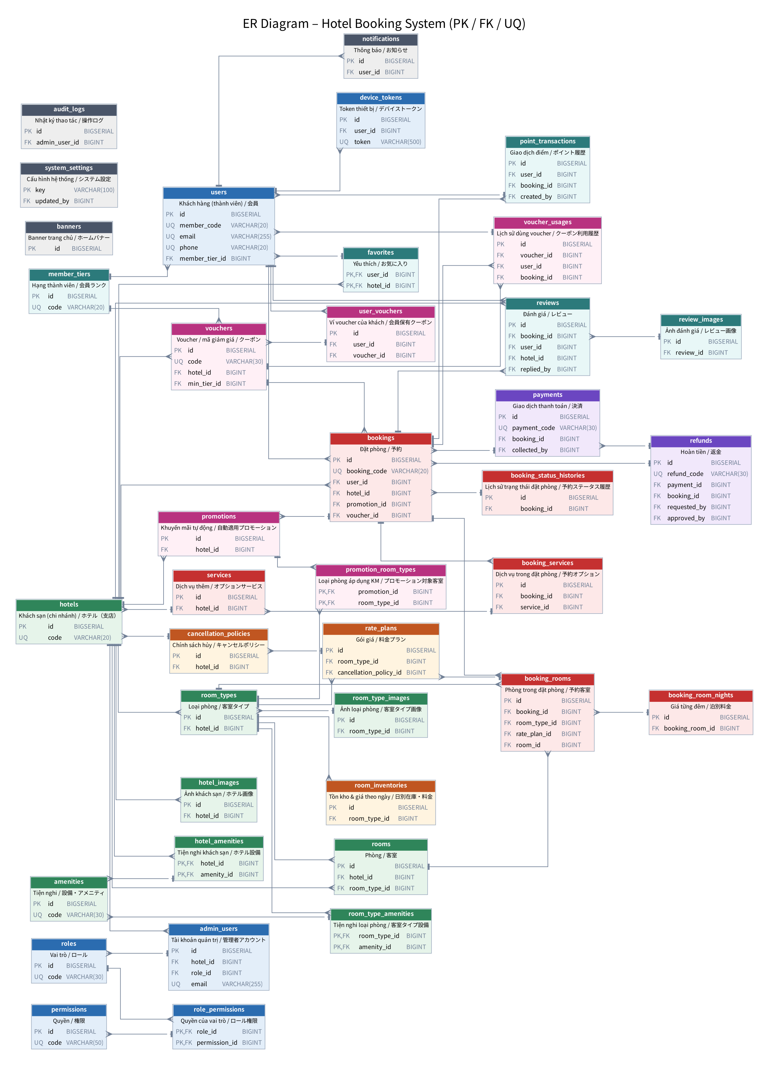
ER Diagram (chỉ hiện PK / FK / UQ — chi tiết cột xem từng sheet bảng)

